Información General


OFERTA
AÑO 1 (dd/mm/aaaa)
AÑO 2 (dd/mm/aaaa)

Nombre Empresa 1
Logo
NIT
Actividad principal
Actividad secundaria
Ubicación
Pagina web
Fecha de Evaluación

PyG consolidados
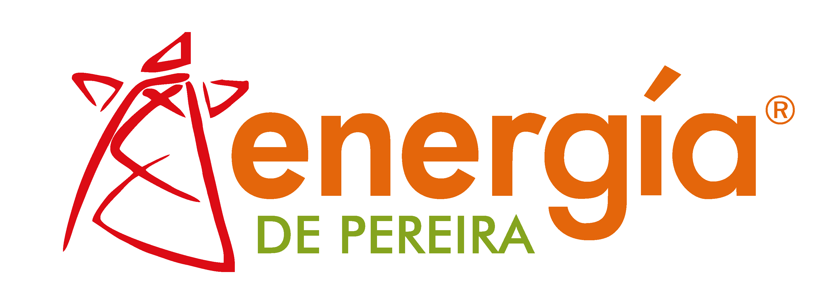

ESTADO DE RESULTADOS | 0

 | 0 | 0
CONCEPTO | 0
Ingresos Operacionales
Costo de Venta De Bienes y Servicios
Utilidad Bruta | - | -
Gastos de Administración y Venta
Provisiones y Deterioro cartera
Depreciaciones y Amortizaciones
Excedente Operacional | - | -
Otros Ingresos | - | -
Ajuste por diferencia en cambio
Extraordinarios
Ajustes Ejercicio Anteriores
Reversión pérdidas por deterioro de valor
Otros Gastos | - | -
Ajuste por diferencia en cambio
Extraordinarios
Ajuste de Ejercicios Anteriores
Ingresos Financieros
Gastos Financieros
Utilidad Antes de Impuestos | - | -
Provisión Para Obligaciones Fiscales
Gasto Por Impuesto Diferido
Resultado del Ejercicio | - | -
Otro Resultado Integral
Resultado Integral del Ejercicio | - | -

Dividendos pagados

